Frm_LogIn
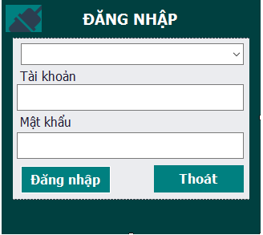
check list
1 | khi load form đăng nhập

1 | chọn ca làm việc
 |  | khi chọn ca làm việc chỉ cho chọn các ca làm việc có giờ bd lơn hơn giờ hiện tại
 |  | Nhập tài khoản
 |  | Nhập mật khầu

